Titel
مسح
LABOR
القـــــــــوى
FORCE
العاملة
SAMPLE SURVEY
بالعينة
2022

Photo
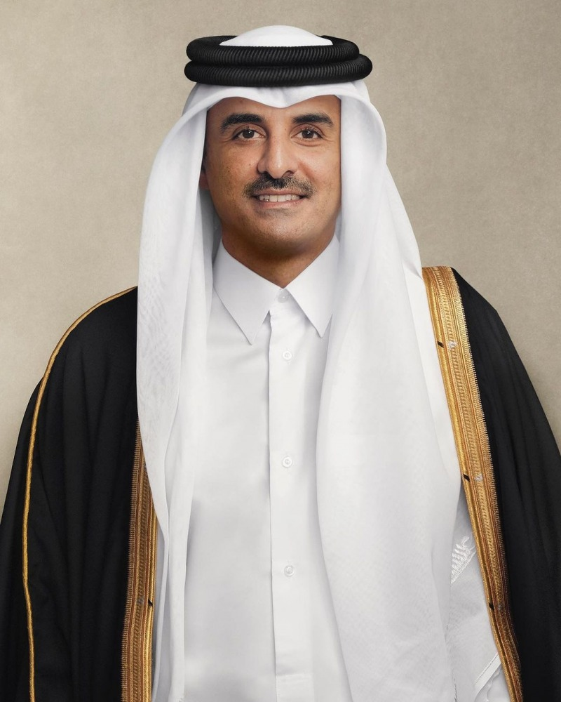

-
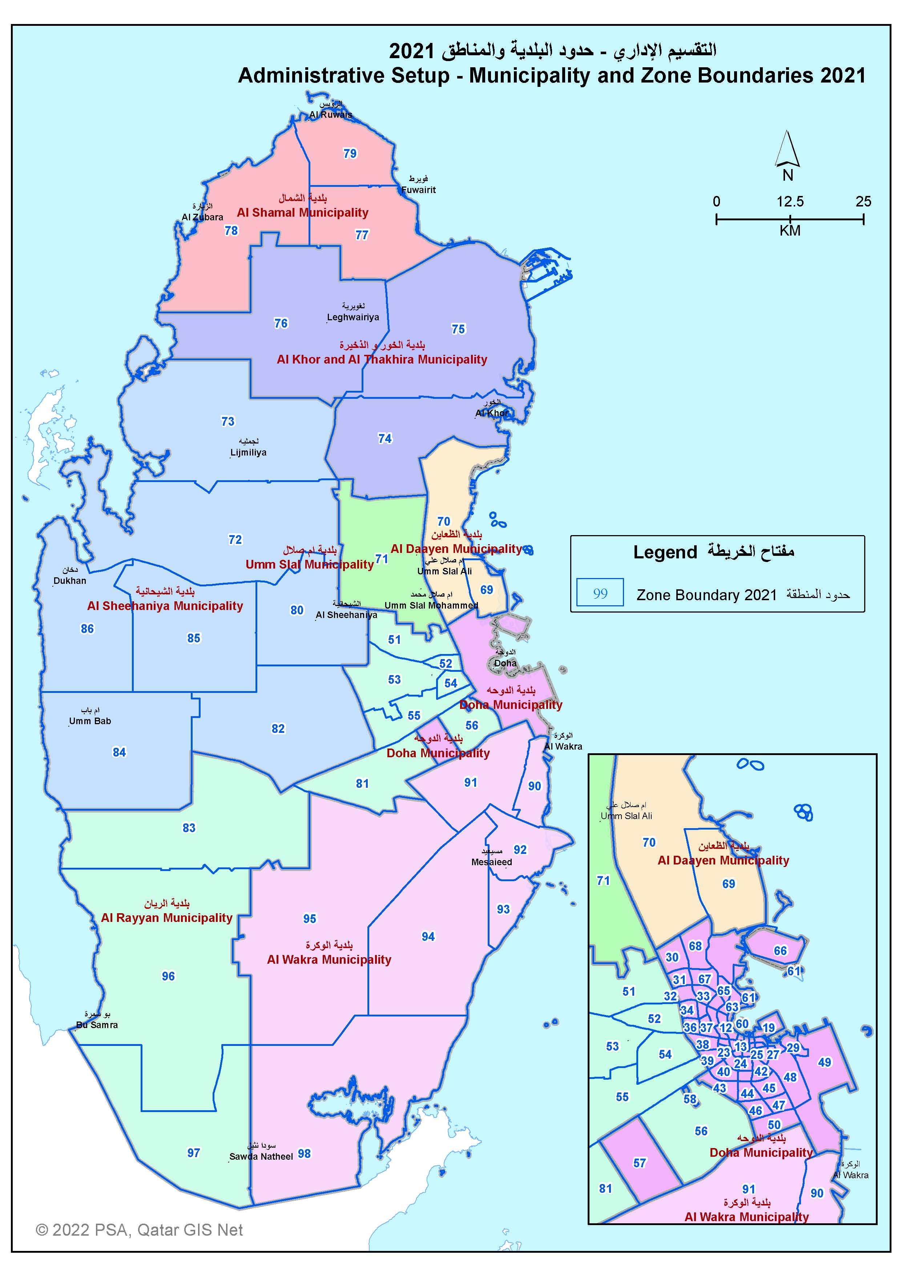

Def.
 | تعــــاريف | Definitions

 | اشتملت هذه النشــرة على عدد من المصطلحات فيما يلي نعرض تعريفاً مختصراً لكل منها :- | This bulletin contains a number of terminologies. Underneath are brief definitions for each:

علاقة السكان بقوة العاملة |  | Relation of population with labor market

إجمالي السكان
Total population

الأشخاص دون سن العمل
Person below working age
السكان في سن العمل
(15 سنة فأكثر)
Working age population
(15 years & above)

غير مشتغلين
Not employed
مشتغلون أو متغيبون مؤقتاً عن العمل
Employed (at work or temporarily absent from work)

غير باحثين عن العمل ولا تتوفر لديهم الإرادة للعمل
Not seeking work or not available for work
باحثون عن العمل ومتوفر لديهم الإرادة للعمل
Seeking work and available for work

غير نشيطين
Inactive
متعطلون
Unemployed
مشتغلون
Employed

السكان غير النشيطين اقتصادياً حالياً
Currently inactive population
السكان النشيطون اقتصادياً حالياً
Currently active population

1- السكان النشيطون اقتصاديا (القوى العاملة) |  | 1 - Economically active population (Labor Force)
 | هم فئة السكان في سن العمل التي تضم العاملين الفعليين والعاطلين عن العمل | People in the working age including employed and unemployed

2- المشتغلون: |  | 2 - Employed :
 | هم كافة الأشخاص البالغين 15 سنة فأكثر وكانوا يعملون خلال الأسبوع السابق من المسح: | All persons aged 15 years an above, who were during the week preceding the survey:
 | أ- يؤدون عملا من أجل الحصول على أجر أو راتب أو أرباح أو مكاسب عائلية سواء كان ذلك نقدا أو عينيا. | A- Perform a work for a wage, salary, profits or household gains, whether it was in cash or in kind.
 | ب- لا يعملون مؤقتا ولكن لهم ارتباط رسمي بعملهم. | B- Temporarily not employed, however, they are still have an official relation with their work

3- العاملون بأجر: |  | 3 - Paid work :
 | يعود للأشخاص الذين لهم عمل ويعملون ولو لم يكونوا على رأس عملهم وقت المسح، لكنهم يؤدون عملهم، مقابل أجر أو راتب نقدي أو عيني. | The persons who have work, whether they were working or temporarily not working, and performing their work in exchange for wage and salary, whether in cash or in kind.

4- العاملون لحسابهم: |  | 4 - Self employed :
 | الأشخاص الذين يملكون يديرون أو ينفذون مشروعا مقابل مبلغ مقطوع أو غير محدد لكن ليس دورياَ أو منتظماً أو ثابتاً، ويعملون أو لا يعملون مؤقتا. وهؤلاء الأشخاص هم الذين يؤدون عملاً من أجل الحصول على أرباح أو مكاسب عائلية أو فردية، نقدا أو عينياً من خلال عمل تجاري أو علمي أو تقني أو مزرعة أو تعهد بأداء خدمات أو مشاريع أخرى | The persons who own a project, and work or temporarily do not work. Those persons are performing their work profits or household gains, whether in cash or in kind, through a commercial work, farm, contract to present services or other projects.

5- المتعطلون : |  | 5 - Unemployed :
 | هم كافة الأفراد الذين تتراوح أعمارهم بين 15 سنة فأكثر، والذين كانوا أثناء الأسبوع السابق من المسح بدون عمل يبحثون عن عمل بشكل نشط وهم جاهزون حالياً للعمل. هنالك تمييز بين نوعين من المتعطلين: | All persons aged 15 years and over who were, during the week preceding the survey, without work and were willing to work and looking seriously for work. There is a distinction between two kinds of unemployed persons:
أ- | المتعطلون الذين يبحثون عن عمل للمرة الأولى: هم الأشخاص الذين لم يعملوا من قبل وكانوا خلال الأسبوع السابق للمسح يبحثون بنشاط عن عمل. يطلق على هؤلاء الأشخاص أيضاً تسمية "الداخلون الجدد". | First time unemployed: They are the persons who never worked previously, and were during the week preceding the survey looking actively for work. Those are called “new comers” too | a-
ب- | المتعطلون الذين سبق لهم العمل: هم الأشخاص الذين لهم خبرة عمل سابقة وكانوا خلال الأسبوع السابق للمسح بدون عمل ويبحثون بنشاط عن عمل. | Unemployed who previously worked: They are the persons with previous experience work and during the week preceding the survey were actively looking for work. | b-
6- البلديــــــات |  | 6- Municipality
 | دولة قطر تقسم إدارياً إلى ثمانية بلديات: الدوحة ، الريان ، الوكرة ، أم صلال، الخور ، الشمال، الظعاين و الشيحانية. | The State of Qatar is divided into eight municipalities: Doha, Rayyan, Al Wakra, Um Slal, Al Khor, Al Shamal, Al Dha'ain and Al Sheehaniya.

7- الجنـــــــس: |  | 7- Sex
 | ذكور أو إناث ويشير إلى التحديد البيولوجي العام للفارق بين الرجال والنساء. وفقاً لمنظمة العمل الدولية (ILO) فإن البيانات مفصلة حسب الجنس وليس النوع حيث أن الأخير يشير إلى الفوارق الاجتماعية. | Male or female. Refers to the universal, biologically determined difference between men and women. According to the ILO, data are disaggregated by sex, not by gender, with the latter referring to social differences.

8- العمــــــــــر: |  | 8- Age
 | محسوب بالسنوات بناءً على تاريخ الميلاد | Calculated in years, based on date of birth.

9- الحـــالة الاجتمـــــاعية: |  | 9- Marital Status
 | يوجه لكافة الأشخاص البالغين من العمر 15 سنة فأكثر ويكون واحداً من الحالات التالية: لم يتزوج أبداً ، متزوج، مطلق أو أرمل. | Asked of all persons aged 15 years and above. Consists of one of the following: never married, married, divorced, or widowed.

10- المستــــــوى التـعليـــمي: |  | 10- Educational Level
 | يوجه لكافة الأشخاص البالغين من العمر 10 سنوات فأكثر ويعني أعلى مستوى تعليمي تم إكماله. إتساقاً مع تعداد 2010 حيث تم استخدام دليل التصنيف المعياري التعليمي المبنى على التنصيف المعياري الدولي للتعليم (ISCED) الصادر من منظمة التربية والعلوم والثقافة التابعة للأمم المتحدة (UNESCO) وذلك لتصنيف الردود. تم ترميز البيانات على مستوى الحد الخامس ولكن تم التبويب على المستوى الرئيسي فقط. | Asked of all persons aged 10 years and above. It is the highest educational level completed. Consistent with the 2010 Census, the Directory of Standard Classification of Education, based on UNESCO’s International Standard Classification of Education (ISCED), was used to classify responses. Information was coded at the five-digit level and tabulated at the broad level only.

11- القطــــــــاع: |  | 11- Sector
 | يوجه للمشتغلين في إشارة للعمل الحالي والمتعطلين الذين سبق لهم العمل إشارة إلى آخر عمل. في دولة قطر تنتسب المؤسسات والمنشآت إلى القطاعات التالية: | Asked of the employed in reference to current employment and the unemployed who worked before in reference to last employment. In Qatar, employing establishments/firms/ enterprises are affiliated to the following sectors:
 | أ- دائرة حكومية : | a) Governmental department:
 | وهى الأجهزة الحكومية المرتبطة بالأنشطة الإدارية أو الخدمية مثل الوزارات والمدارس الحكومية والمراكز الصحية والمستشفيات. | Government bodies engaged in administrative or service activities, such as ministries, public schools, public health centers, and hospitals.
 | ب- شركات / مؤسسات حكومية : | b) Government corporation/company:
 | وهى الشركات المرتبطة بالأنشطة الإنتاجية والتي يكون رأسمالها مملوكاً بالكامل للحكومة مثل مصرف قطر المركزي، قطر للبترول. | Companies engaged in productive activities whose capital is entirely owned by government, such as Central Bank of Qatar, Qatar Petroleum.
 | ج- خاص : | c) Private:
 | وهى المنشآت التي يمتلكها الأفراد أو مجموعة من الأفراد سواء كانوا قطريون أو غير قطريين وسواء كانوا طبيعين أو إعتباريين. | Establishments owned by individuals or a group of individuals either Qatari nationals or non-Qataris, whether natural or legal personalities.
 | د- مختلط : | d) Mixed:
 | وهى المنشآت التي تساهم الحكومة في رأسمالها مع طرف آخر سواء كان محلياً (مثل بنك قطر الوطني) أو أجنبياً (مثل شركة قطر للأسمدة الكيماوية). | Establishments in which the government shares capital with another party, whether national (such as Qatar National Bank) or foreign (such as Gulf Air Corporation).
 | هـ- دبلوماسي / دولي / إقليمي : | e) Diplomatic/International/Regional:
 | وهى المؤسسات المرتبطة بالأنشطة الدبلوماسية أو القنصلية نيابة عن دول أخرى أو تلك التي تتبع لمنظمات إقليمية أو دولية. | Establishments engaged in diplomatic or consulate activities on behalf of other countries or those belonging to regional or international organizations.
 | و- القطـاع المنزلي : | f) Domestic sector:
 | ويشمل كافة أولئك الذين يعملون لدى الأسر في مقابل أجر ، سواء كانوا ذكوراً أو إناثاً مثل الخدم والطباخين والسائقين ... إلخ. | Includes all those working in a household for a salary, either males or females, such as housemaids, cooks, drivers, and gardeners.

12- النشــــاط الاقتصــادي: |  | 12- Economic Activity
 | يوجه للمشتغلين في إشارة للعمل الحالي والمتعطلين الذين سبق لهم العمل في إشارة إلى آخر عمل. النشاط الاقتصادي هو نوع العمل الذي تزاوله المنشأة أو الشركة المخدمة بغض النظر عن مهنة الشخص أو حالته العملية. إذا كانت المنشأة تزاول أكثر من نشاط واحد يتم تحديد النشاط الاقتصادي الرئيسي. اتساقاً مع تعداد 2010 فقد تم استخدام التصنيف الصناعي المعياري الدولي لكافة الأنشطة الاقتصادية (ISIC4) الصادر من الأمم المتحدة. تم ترميز البيانات على مستوى الحد الرابع وجرى تبويبها على الأقسام العريضة. | Asked of the employed in reference to current employment and the unemployed who worked before in reference to last employment. Economic activity is the type of work in which the employing firm or enterprise engages, irrespective of the person’s occupation or status in employment. If the firm engages in more than one activity, the primary economic activity is determined. Consistent with the 2010 Census, the UN International Standard Industrial Classification of All Economic Activities (ISIC4) was used. Information was coded at the four-digit level and tabulated at the broad “section” level.

13- المهنــة: |  | 13- Occupation
 | وهى تشير إلى نوع العمل الذي يزاوله الشخص بغض النظر عن النشاط الاقتصادي للمنشأة المخدمة وبغض النظر عن الحالة العملية للشخص. إذا كان الشخص يمارس أكثر من مهنة واحدة يتم تحديد المهنة الرئيسية. يوجه إلى المشتغلين (المهنة الحالية) والمتعطلون الذين سبق لهم العمل (آخر مهنة جرت مزاولتها قبل أن يصبح متعطلاً) . إتساقاً مع تعداد 2010 فقد جرى استخدام التصنيف المعياري الدولي (ISCO88) الصادر من منظمة العمل الدولية. تم ترميز البيانات على مستوى الحد الرابع وجرى تبويبها على مستوى "المجموعات الرئيسية". | Refers to the type of work practiced by a person, irrespective of the employing establishment’s economic activity and irrespective of the person’s status in employment. If the individual practices more than one occupation, the primary occupation is determined. Primary occupation is asked of the employed (current occupation) and the unemployed who worked before (last practiced occupation before unemployment). Consistent with the 2010 Census, the ILO International Standard Classification of Occupations (ISCO88) was used. Information was coded at the four-digit level and tabulated at the “major group level”.
14- الحالـة العمليــة: |  | 14- Status in Employment
 | يوجه للمشتغلين في إشارة إلى العمل الحالي وإلى المتعطلين الذين سبق لهم العمل في إشارة إلى آخر عمل. تم استخدام التصنيف الدولي للحالة العملية (ISCE) للتمييز بين أصحاب الأعمال ، العاملين لحسابهم، العاملين بأجر، العاملين للأسر بدون أجر ، آخرون وذلك على النحو التالي: | Asked of the employed in reference to current employment and the unemployed who worked before in reference to last employment. The International Classification of Status in Employment (ICSE) is used to distinguish among: employers, own-account workers, employees, unpaid family workers, and others, as follows:
 | أ- أصحاب العمل هم أولئك المشتغلون الذين يعملون لحسابهم أو مع شريك واحد أو عدة شركاء ويحوزون على عمل يوصف بأنه "توظيف ذاتي" ويقومون بتوظيف شخص أو أكثر للعمل لديهم في أعمالهم "كمشتغلين". | a) Employers are those workers who, working on their own account or with one or a few partners, hold the type of job defined as a "self-employment" and have engaged one or more persons to work for them in their business as "employees".
 | ب- العاملين لحسابهم هم أولئك المشتغلون الذين يعملون لحسابهم أو مع شريك واحد أو عدة شركاء ويحوزون على عمل يوصف بأنه "توظيف ذاتي" ولا يقومون بتوظيف أي "مشتغلون" بصفة مستمرة. | b) Own-account workers are those workers who, working on their own account or with one or more partners, hold the type of job defined as a "self-employment", and have not engaged on a continuous basis any "employees".
 | ج- العاملين بأجر هم كافة أولئك المشتغلون الذين يحوزون على عمل يوصف بأنه "عمل بأجر". | c) Employees are all those workers who hold the type of job defined as "paid employment".
 | د- العاملين للأسر بدون أجر هم أولئك المشتغلون الذين يحوزون على عمل يوصف بأنه "توظيف ذاتي" في منشأة سوقية يديرها شخص تربطهم به علاقة قرابة ويعيش مع نفس الأسرة ولا يمكن اعتبارهم شركاء حيث أن درجة التزامهم بتشغيل المنشأة فيما يتعلق بأوقات العمل والعوامل الأخرى لا ترقي إلى مستوى التزامات رب المنشأة. | d) Unpaid family workers are those workers who hold a "self-employment" job in a market-oriented establishment operated by a related person living in the same household, who cannot be regarded as a partner, because their degree of commitment to the operation of the establishment, in terms of working time or other factors, is not at a level comparable to that of the head of the establishment.
 | هـ- آخرون هم أولئك المشتغلون الذين لم يصنفوا حسب الحالة ويشمل أولئك الذين لم تتوفر عنهم بيانات وافية وكذلك أولئك الذين لا يمكن تصنيفهم مع أي من الفئات السابقة. | e) Other. Workers not classifiable by status, including those for whom insufficient relevant information is available and those who cannot be included in any of the preceding categories.

15- سـاعات العمل المـؤادة خلال أسبوع المسـح: |  | 15- Hours worked during survey week.
 | يوجه للأشخاص المشتغلون أثناء أسبوع المسح وهى ساعات العمل الفعلية المؤداة خلال أسبوع المسح ويشمل ذات ساعات العمل العادية والساعات الإضافية (عمل إضافي). "متوسط الساعات المؤداة" هى المتوسط لكافة الأشخاص المشتغلون. | Asked of persons at work during the survey week. The number of hours actually worked during the survey week, including normal scheduled hours and additional hours (overtime). “Average Hours Worked” is the average over all persons at work.

16- إجمالي الأجر الشهري: |  | 16- Total monthly wage.
 | يوجه للأشخاص الذين تكون حالتهم العملية "عاملين بأجر" ويشمل مدفوعات الأجور/الرواتب علاوة على قيمة المدفوعات العينية مثل المسكن والسيارة ومخصصاتهم غير النقدية الأخرى. "متوسط الأجر الشهري" هو المتوسط لكافة العاملين الحاليين بأجر. | Asked of those whose current status in employment is “employee”. Includes wage/salary payments as well as the value of in-kind payments such as housing, vehicle, and other employer non-cash provisions. “Average Monthly Earnings” is the average over all current employees.

17- الاستقــــرار في العمل: |  | 17- Stability at work.
 | أي أن كان عقد الاستخدام دائم أو مؤقت أو موسمي أو عرضي. | Whether the employment contract is permanent, temporary, seasonal, or occasional.

First Section
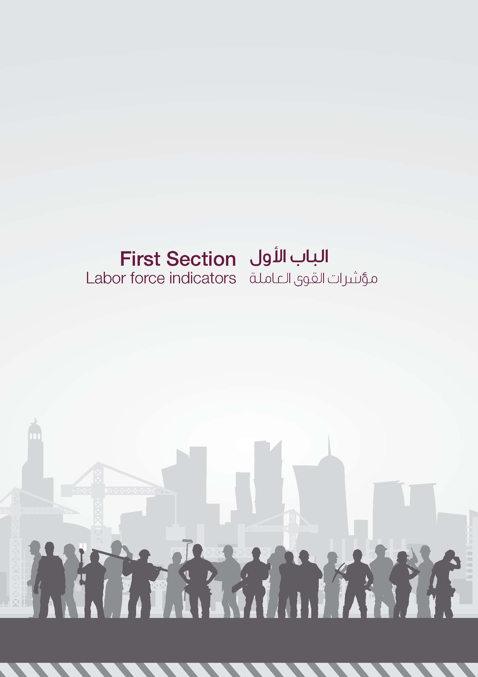

1A
السكان النشيطون اقتصادياً (15 سنة فأكثر) حسب الجنسية والنوع
ECONOMICALLY ACTIVE POPULATION (15 YEARS & ABOVE) BY NATIONALITY & GENDER
2017 - 2022

جدول رقم (1) |  |  |  |  |  |  |  |  |  | Table No. (1)
الجنسية والنوع السنوات | قطريون Qataris |  |  | غير قطريين Non-Qataris |  |  | المجموع Total |  |  | Nationality &Gender Years
 | ذكور Males | إناث Females | المجموع Total | ذكور Males | إناث Females | المجموع Total | ذكور Males | إناث Females | المجموع Total
2017 | 66,971 | 37,295 | 104,266 | 1,712,369 | 240,288 | 1,952,657 | 1,779,340 | 277,583 | 2,056,923 | 2017
2018 | 67,708 | 38,554 | 106,262 | 1,742,996 | 247,289 | 1,990,285 | 1,810,704 | 285,843 | 2,096,547 | 2018
2019 | 68,330 | 39,442 | 107,772 | 1,755,578 | 246,550 | 2,002,128 | 1,823,908 | 285,992 | 2,109,900 | 2019
2020 | 70,223 | 40,558 | 110,781 | 1,766,848 | 254,101 | 2,020,949 | 1,837,071 | 294,659 | 2,131,730 | 2020
2021 | 70,378 | 45,487 | 115,865 | 1,644,311 | 263,741 | 1,908,052 | 1,714,689 | 309,228 | 2,023,917 | 2021
2022 | 72,224 | 48,972 | 121,196 | 1,706,275 | 305,217 | 2,011,492 | 1,778,499 | 354,189 | 2,132,688 | 2022
Graph No. (1) شكل رقم السكان النشيطون اقتصادياً (15 سنة فأكثر) حسب النوع ECONOMICALLY ACTIVE POPULATION (15 YEARS & ABOVE) BY GENDER 2017 - 2022

2A
السكان غير النشيطين اقتصادياً (15 سنة فأكثر) حسب الجنسية والنوع
ECONOMICALLY INACTIVE POPULATION (15 YEARS & ABOVE) BY NATIONALITY & GENDER
2017 - 2022

جدول رقم (2) |  |  |  |  |  |  |  |  |  | Table No. (2)
الجنسية والنوع السنوات | قطريون Qataris |  |  | غير قطريين Non-Qataris |  |  | المجموع Total |  |  | Nationality &Gender Years
 | ذكور Males | إناث Females | المجموع Total | ذكور Males | إناث Females | المجموع Total | ذكور Males | إناث Females | المجموع Total
2017 | 31,247 | 64,409 | 95,656 | 41,253 | 132,273 | 173,526 | 72,500 | 196,682 | 269,182 | 2017
2018 | 31,713 | 65,242 | 96,955 | 43,176 | 137,796 | 180,972 | 74,889 | 203,038 | 277,927 | 2018
2019 | 32,357 | 65,382 | 97,739 | 44,621 | 140,336 | 184,957 | 76,978 | 205,718 | 282,696 | 2019
2020 | 35,525 | 68,931 | 104,456 | 45,927 | 140,971 | 186,898 | 81,452 | 209,902 | 291,354 | 2020
2021 | 35,170 | 62,764 | 97,934 | 46,987 | 146,825 | 193,812 | 82,157 | 209,589 | 291,746 | 2021
2022 | 37,004 | 65,074 | 102,078 | 50,095 | 154,486 | 204,581 | 87,099 | 219,560 | 306,659 | 2022

Graph No. (2) شكل رقم السكان غير النشيطين اقتصادياً (15 سنة فاكثر) حسب النوع ECONOMICALLY INACTIVE POPULATION (15 YEARS & ABOVE) BY GENDER 2017 - 2022

3A
معدل المشاركة الاقتصادية حسب الجنسية والنوع
LABOR FORCE PARTICIPATION RATE ( LFPR) BY NATIOANLITY & GENDER
2017 - 2022

جدول رقم (3) |  |  |  |  |  |  |  |  |  | Table No. (3)
الجنسية والنوع السنوات | قطريون Qataris |  |  | غير قطريين Non-Qataris |  |  | المجموع Total |  |  | Nationality &Gender Years
 | ذكور Males | إناث Females | المجموع Total | ذكور Males | إناث Females | المجموع Total | ذكور Males | إناث Females | المجموع Total
2017 | 68.2 | 36.7 | 52.2 | 97.6 | 64.5 | 91.8 | 96.1 | 58.5 | 88.4 | 2017
2018 | 68.1 | 37.1 | 52.2 | 97.6 | 64.2 | 91.7 | 96.0 | 58.5 | 88.3 | 2018
2019 | 67.9 | 37.6 | 52.4 | 97.5 | 63.7 | 91.5 | 96.0 | 58.2 | 88.2 | 2019
2020 | 66.4 | 37.0 | 51.5 | 97.5 | 64.3 | 91.5 | 95.8 | 58.4 | 88.0 | 2020
2021 | 66.7 | 42.0 | 54.2 | 97.2 | 64.2 | 90.8 | 95.4 | 59.6 | 87.4 | 2021
2022 | 66.1 | 42.9 | 54.3 | 97.1 | 66.4 | 90.8 | 95.3 | 61.7 | 87.4 | 2022
Graph No. (3) شكل رقم معدل المشاركة الاقتصادية حسب الجنسية LABOR FORCE PARTICIPATION RATE BY NATIONALITY 2017 - 2022

 | قطريون Qatari | غير قطريين Non-Qatari | المجموع Total
#REF! | 51.3 | 90.7 | 86.5
#REF! | 52.1 | 91.1 | 87.2
#REF! | 51.9 | 91.3 | 87.6
2017 | 52.1 | 92.1 | 88.6
2016 | 52.4 | 92.5 | 89.1
2022 | 52.2 | 91.8 | 88.4

4A
معدل المشاركة الاقتصادية للشباب (15- 24 سنة) حسب الجنسية والنوع
YOUTH PARTICIPATION RATE (15 - 24 YEARS) BY NATIONALITY & GENDER
2017 - 2022

جدول رقم (4) |  |  |  |  |  |  |  |  |  | Table No. (4)
الجنسية والنوع السنوات | قطريون Qataris |  |  | غير قطريين Non-Qataris |  |  | المجموع Total |  |  | Nationality &Gender Years
 | ذكور Males | إناث Females | المجموع Total | ذكور Males | إناث Females | المجموع Total | ذكور Males | إناث Females | المجموع Total
2017 | 42.4 | 17.6 | 30.1 | 83.8 | 53.1 | 76.7 | 78.5 | 41.5 | 68.1 | 2017
2018 | 40.7 | 18.5 | 29.4 | 83.4 | 52.7 | 76.1 | 78.1 | 41.8 | 67.7 | 2018
2019 | 42.1 | 19.1 | 30.4 | 83.2 | 50.1 | 75.6 | 78.3 | 40.2 | 67.6 | 2019
2020 | 35.3 | 9.7 | 22.2 | 82.3 | 53.9 | 75.5 | 76.9 | 40.5 | 66.4 | 2020
2021 | 36.1 | 9.9 | 23.3 | 72.2 | 52.3 | 65.5 | 65.7 | 40.0 | 56.2 | 2021
2022 | 34.0 | 9.8 | 22.0 | 76.1 | 52.2 | 67.7 | 69.6 | 41.8 | 59.1 | 2022
شكل رقم Graph No. (4) معدل المشاركة الاقتصادية للشباب (15 - 24سنة) حسب الجنسية YOUTH PARTICIPATION RATE (15 - 24 years) BY NATIONALITY 2017 - 2022

5A
معدل المشاركة الاقتصادية للذكور القطريين (15 سنة فأكثر) حسب فئات العمر
QATARI MALE PARTICIPATION RATE (15 YEARS & ABOVE) BY AGE GROUP
2017 - 2022

جدول رقم (5) |  |  |  |  |  |  | Table No. (5)
السنوات فئات العمر | 2017 | 2018 | 2019 | 2020 | 2021 | 2022 | Years Age Groups
15 - 19 | 18.7 | 12.1 | 11.8 | 7.5 | 5.5 | 4.7 | 15 - 19
20 - 24 | 63.9 | 64.3 | 66.3 | 59.2 | 60.4 | 58.6 | 20 - 24
25 - 29 | 95.3 | 95.4 | 92.2 | 87.4 | 86.2 | 85.4 | 25 - 29
30 - 34 | 97.3 | 96.8 | 98.7 | 98.6 | 98.2 | 96.6 | 30 - 34
35 - 39 | 96.5 | 95.9 | 99.0 | 97.4 | 96.2 | 96.5 | 35 - 39
40 - 44 | 98.7 | 98.6 | 96.8 | 98.5 | 97.4 | 96.9 | 40 - 44
45 - 49 | 95.9 | 96.5 | 92.1 | 93.3 | 93.0 | 94.7 | 45 - 49
50 - 54 | 82.3 | 82.4 | 90.3 | 90.4 | 92.2 | 85.9 | 50 - 54
55 - 59 | 54.2 | 56.4 | 60.2 | 75.1 | 82.1 | 73.2 | 55 - 59
60 - 64 | 28.8 | 31.5 | 29.0 | 25.6 | 27.8 | 26.7 | 60 - 64
65+ | 7.3 | 6.7 | 7.6 | 8.5 | 8.1 | 10.2 | 65+
المجموع | 68.2 | 68.1 | 67.9 | 66.4 | 66.7 | 66.1 | Total
شكل رقم Graph No. (5) معدل المشاركة الاقتصادية للذكور القطريين (15 سنة فأكثر)حسب فئات العمر QATARI MALE PARTICIPATION RATE (15 YEARS & ABOVE) BY AGE GROUP 2017 & 2022

6A
معدل المشاركة الاقتصادية للإناث القطريات (15 سنة فأكثر) حسب فئات العمر
QATARI FEMALE PARTICIPATION RATE (15 YEARS & ABOVE) BY AGE GROUP
2017 - 2022

جدول رقم (6) |  |  |  |  |  |  | Table No. (6)
السنوات فئات العمر | 2017 | 2018 | 2019 | 2020 | 2021 | 2022 | Years Age Groups
15 - 19 | 0.5 | 1.9 | 1.9 | 0.9 | 0.3 | 0.2 | 15 - 19
20 - 24 | 36.6 | 37.1 | 33.0 | 17.1 | 19.9 | 18.6 | 20 - 24
25 - 29 | 57.5 | 59.3 | 60.3 | 67.5 | 69.6 | 69.5 | 25 - 29
30 - 34 | 68.6 | 65.1 | 64.6 | 63.3 | 72.0 | 71.8 | 30 - 34
35 - 39 | 68.6 | 70.3 | 70.2 | 70.0 | 73.7 | 75.3 | 35 - 39
40 - 44 | 59.1 | 58.5 | 62.1 | 66.4 | 70.3 | 72.5 | 40 - 44
45 - 49 | 43.2 | 44.7 | 48.4 | 47.3 | 61.5 | 70.0 | 45 - 49
50 - 54 | 27.5 | 31.0 | 33.2 | 32.9 | 37.3 | 35.3 | 50 - 54
55 - 59 | 11.0 | 11.2 | 13.2 | 21.5 | 30.4 | 39.8 | 55 - 59
60 - 64 | 3.8 | 4.1 | 3.0 | 3.8 | 8.7 | 3.9 | 60 - 64
65+ | 2.2 | 2.2 | 1.7 | 1.4 | 1.6 | 2.1 | 65+
المجموع | 36.7 | 37.1 | 37.6 | 37.0 | 42.0 | 42.9 | Total
Graph No. (6) شكل رقم معدل المشاركة الاقتصادية للإناث القطريات (15 سنة فأكثر) حسب فئات العمر QATARI FEMALE PARTICIPATION RATE (15 YEARS & ABOVE) BY AGE GROUP 2017 & 2022

7A
معدل المشاركة الاقتصادية لإجمالي القطريين (15 سنة فأكثر) حسب فئات العمر
TOTAL QATARI PARTICIPATION RATE (15 YEARS & ABOVE) BY AGE GROUP
2017 - 2022

جدول رقم (7) |  |  |  |  |  |  | Table No. (7)
السنوات فئات العمر | 2017 | 2018 | 2019 | 2020 | 2021 | 2022 | Years Age Groups
15 - 19 | 9.2 | 6.5 | 6.8 | 4.1 | 2.9 | 2.4 | 15 - 19
20 - 24 | 51.1 | 51.4 | 49.5 | 37.5 | 41.6 | 39.2 | 20 - 24
25 - 29 | 76.7 | 77.4 | 76.6 | 78.2 | 77.8 | 77.5 | 25 - 29
30 - 34 | 80.8 | 78.9 | 79.7 | 80.0 | 85.9 | 84.3 | 30 - 34
35 - 39 | 84.5 | 85.3 | 86.0 | 83.1 | 83.7 | 85.0 | 35 - 39
40 - 44 | 76.7 | 76.3 | 78.1 | 80.9 | 82.2 | 82.2 | 40 - 44
45 - 49 | 68.7 | 69.7 | 69.4 | 67.8 | 75.3 | 83.4 | 45 - 49
50 - 54 | 57.3 | 57.9 | 60.7 | 60.1 | 65.1 | 58.6 | 50 - 54
55 - 59 | 27.3 | 28.9 | 35.1 | 47.2 | 54.3 | 56.1 | 55 - 59
60 - 64 | 16.6 | 18.3 | 14.5 | 15.0 | 17.9 | 13.8 | 60 - 64
65+ | 4.9 | 4.6 | 5.1 | 5.4 | 5.3 | 6.3 | 65+
المجموع | 52.2 | 52.3 | 52.4 | 51.5 | 54.2 | 54.3 | Total
Graph No. (7) شكل رقم معدل المشاركة الاقتصادية لاجمالي القطريين (15 سنة فأكثر) حسب فئات العمر TOTAL QATARI PARTICIPATION RATE (15 YEARS & ABOVE) BY AGE GROUP 2017 & 2022

8A
معدل المشاركة الاقتصادية للذكور غير القطريين (15 سنة فأكثر) حسب فئات العمر
NON-QATARI MALE PARTICIPATION RATE (15 YEARS & ABOVE) BY AGE GROUP
2017 - 2022

جدول رقم (8) |  |  |  |  |  |  | Table No. (8)
السنوات فئات العمر | 2017 | 2018 | 2019 | 2020 | 2021 | 2022 | Years Age Groups
15 - 19 | 13.3 | 15.4 | 15.4 | 18.2 | 9.9 | 11.9 | 15 - 19
20 - 24 | 95.4 | 95.1 | 94.3 | 94.2 | 89.9 | 91.1 | 20 - 24
25 - 29 | 99.3 | 99.1 | 99.3 | 99.4 | 99.3 | 99.2 | 25 - 29
30 - 34 | 100.0 | 100.0 | 100.0 | 100.0 | 99.7 | 99.7 | 30 - 34
35 - 39 | 99.8 | 99.8 | 99.8 | 100.0 | 99.9 | 100.0 | 35 - 39
40 - 44 | 99.9 | 99.9 | 100.0 | 100.0 | 100.0 | 99.9 | 40 - 44
45 - 49 | 99.9 | 99.9 | 99.8 | 100.0 | 99.9 | 100.0 | 45 - 49
50 - 54 | 99.8 | 99.8 | 99.7 | 99.8 | 99.9 | 99.9 | 50 - 54
55 - 59 | 99.5 | 99.5 | 99.3 | 99.4 | 99.5 | 99.8 | 55 - 59
60 - 64 | 97.8 | 98.0 | 98.3 | 95.6 | 95.9 | 96.1 | 60 - 64
65+ | 77.7 | 77.2 | 76.9 | 71.5 | 67.4 | 72.6 | 65+
المجموع | 97.6 | 97.6 | 97.5 | 97.5 | 97.2 | 97.1 | Total

Graph No. (8) شكل رقم معدل المشاركة الاقتصادية للذكور غير القطريين (15 سنة فأكثر) حسب فئات العمر NON-QATARI MALE PARTICIPATION RATE (15 YEARS & ABOVE) BY AGE GROUP 2017 & 2022

9A
معدل المشاركة الاقتصادية للإناث غير القطريات (15 سنة فأكثر) حسب فئات العمر
NON-QATARI FEMALE PARTICIPATION RATE (15 YEARS & ABOVE) BY AGE GROUP
2017 - 2022

جدول رقم (9) |  |  |  |  |  |  | Table No. (9)
السنوات فئات العمر | 2017 | 2018 | 2019 | 2020 | 2021 | 2022 | Years Age Groups
15 - 19 | 4.3 | 4.9 | 13.7 | 16.0 | 17.5 | 14.9 | 15 - 19
20 - 24 | 76.4 | 76.1 | 74.7 | 77.9 | 71.4 | 69.5 | 20 - 24
25 - 29 | 71.6 | 70.9 | 70.5 | 74.8 | 76.7 | 68.5 | 25 - 29
30 - 34 | 75.4 | 76.1 | 73.0 | 73.6 | 76.8 | 83.5 | 30 - 34
35 - 39 | 69.9 | 69.7 | 72.0 | 74.5 | 69.2 | 68.1 | 35 - 39
40 - 44 | 71.1 | 69.7 | 65.5 | 61.5 | 60.7 | 69.4 | 40 - 44
45 - 49 | 47.0 | 47.4 | 61.3 | 61.3 | 63.1 | 63.4 | 45 - 49
50 - 54 | 45.3 | 46.6 | 48.1 | 48.4 | 49.5 | 63.1 | 50 - 54
55 - 59 | 41.8 | 42.6 | 50.9 | 42.7 | 42.7 | 44.4 | 55 - 59
60 - 64 | 27.8 | 29.7 | 28.5 | 37.4 | 29.8 | 37.8 | 60 - 64
65+ | 16.9 | 20.1 | 11.8 | 10.1 | 14.4 | 11.7 | 65+
المجموع | 64.5 | 64.2 | 63.7 | 64.3 | 64.2 | 66.4 | Total
شكل رقم Graph No. (9) معدل المشاركة الاقتصادية للإناث غير القطريات (15 سنة فأكثر) حسب فئات العمر NON-QATARI FEMALE PARTICIPATION RATE (15 YEARS & ABOVE) BY AGE GROUP 2017 & 2022

10A
معدل المشاركة الاقتصادية لإجمالي غير القطريين (15 سنة فأكثر) حسب فئات العمر
TOTAL NON-QATARI PARTICIPATION RATE (15 YEARS & ABOVE) BY AGE GROUP
2017 - 2022

جدول رقم (10) |  |  |  |  |  |  | Table No. (10)
السنوات فئات العمر | 2017 | 2018 | 2019 | 2020 | 2021 | 2022 | Years Age Groups
15 - 19 | 9.7 | 11.0 | 14.6 | 17.3 | 13.3 | 13.3 | 15 - 19
20 - 24 | 91.7 | 91.3 | 90.9 | 91.1 | 84.4 | 84.3 | 20 - 24
25 - 29 | 95.1 | 94.9 | 95.1 | 95.3 | 94.7 | 94.3 | 25 - 29
30 - 34 | 95.7 | 95.8 | 95.5 | 95.9 | 95.6 | 96.3 | 30 - 34
35 - 39 | 94.0 | 94.0 | 94.6 | 95.2 | 94.8 | 95.7 | 35 - 39
40 - 44 | 94.8 | 94.6 | 93.8 | 92.9 | 93.3 | 93.5 | 40 - 44
45 - 49 | 92.5 | 92.5 | 93.6 | 93.8 | 93.2 | 92.1 | 45 - 49
50 - 54 | 92.9 | 92.7 | 92.5 | 92.1 | 92.2 | 94.1 | 50 - 54
55 - 59 | 91.0 | 90.8 | 90.2 | 89.0 | 88.1 | 87.3 | 55 - 59
60 - 64 | 87.0 | 86.3 | 88.0 | 85.6 | 83.2 | 83.8 | 60 - 64
65+ | 62.7 | 62.3 | 60.3 | 54.3 | 49.8 | 52.2 | 65+
المجموع | 91.8 | 91.7 | 91.5 | 91.5 | 90.8 | 90.8 | Total
Graph No. (10) شكل رقم معدل المشاركة الاقتصادية لاجمالي غير القطريين (15 سنة فأكثر) حسب فئات العمر TOTAL NON-QATARI PARTICIPATION RATE (15 YEARS & ABOVE) BY AGE GROUP 2017 & 2022

11A
معدل المشاركة الاقتصادية للذكور (15 سنة فأكثر) حسب فئات العمر
MALE PARTICIPATION RATE(15 YEARS & ABOVE) BY AGE GROUP
2017 - 2022

جدول رقم (11) |  |  |  |  |  |  | Table No. (11)
السنوات فئات العمر | 2017 | 2018 | 2019 | 2020 | 2021 | 2022 | Years Age Groups
15 - 19 | 15.1 | 14.4 | 14.3 | 15.2 | 8.6 | 9.7 | 15 - 19
20 - 24 | 92.8 | 92.5 | 92.0 | 91.5 | 85.9 | 87.6 | 20 - 24
25 - 29 | 99.1 | 99.0 | 99.0 | 98.7 | 98.5 | 98.4 | 25 - 29
30 - 34 | 99.9 | 99.9 | 99.9 | 99.9 | 99.6 | 99.6 | 30 - 34
35 - 39 | 99.7 | 99.7 | 99.8 | 99.9 | 99.8 | 99.9 | 35 - 39
40 - 44 | 99.9 | 99.9 | 99.9 | 100.0 | 99.9 | 99.9 | 40 - 44
45 - 49 | 99.7 | 99.7 | 99.5 | 99.7 | 99.6 | 99.6 | 45 - 49
50 - 54 | 98.4 | 98.5 | 99.1 | 99.3 | 99.4 | 99.3 | 50 - 54
55 - 59 | 96.6 | 96.6 | 95.5 | 96.7 | 97.6 | 96.5 | 55 - 59
60 - 64 | 86.9 | 87.2 | 87.7 | 83.1 | 85.0 | 84.9 | 60 - 64
65+ | 50.6 | 49.6 | 47.2 | 44.1 | 40.2 | 51.1 | 65+
المجموع | 96.1 | 96.0 | 96.0 | 95.8 | 95.4 | 95.3 | Total

Graph No. (11) شكل رقم معدل المشاركة الاقتصادية للذكور (15 سنة فأكثر) حسب فئات العمر MALE PARTICIPATION RATE (15 YEARS & ABOVE) BY AGE GROUP 2017 & 2022

12A
معدل المشاركة الاقتصادية للإناث (15 سنة فأكثر) حسب فئات العمر
FEMALE PARTICIPATION RATE (15 YEARS & ABOVE) BY AGE GROUP
2017 - 2022

جدول رقم (12) |  |  |  |  |  |  | Table No. (12)
السنوات فئات العمر | 2017 | 2018 | 2019 | 2020 | 2021 | 2022 | Years Age Groups
15 - 19 | 2.6 | 3.6 | 9.6 | 10.9 | 11.1 | 10.1 | 15 - 19
20 - 24 | 66.3 | 66.5 | 62.1 | 61.0 | 59.0 | 59.4 | 20 - 24
25 - 29 | 69.0 | 68.7 | 68.4 | 73.4 | 75.3 | 68.8 | 25 - 29
30 - 34 | 74.4 | 74.5 | 71.8 | 71.9 | 76.2 | 82.4 | 30 - 34
35 - 39 | 69.8 | 69.7 | 71.9 | 74.0 | 69.9 | 69.5 | 35 - 39
40 - 44 | 69.1 | 68.0 | 65.0 | 62.2 | 62.0 | 69.7 | 40 - 44
45 - 49 | 46.2 | 46.8 | 59.0 | 58.4 | 62.8 | 64.7 | 45 - 49
50 - 54 | 39.4 | 41.6 | 43.4 | 43.9 | 46.4 | 56.7 | 50 - 54
55 - 59 | 29.7 | 30.5 | 37.8 | 34.7 | 38.3 | 42.9 | 55 - 59
60 - 64 | 15.9 | 17.7 | 14.0 | 20.7 | 20.0 | 21.5 | 60 - 64
65+ | 7.5 | 9.1 | 5.5 | 4.8 | 7.2 | 6.9 | 65+
المجموع | 58.5 | 58.5 | 58.2 | 58.4 | 59.6 | 61.7 | Total

Graph No. (12) شكل رقم معدل المشاركة الاقتصادية للإناث (15سنة فأكثر) حسب فئات العمر FEMALE PARTICIPATION RATE (15 YEARS & ABOVE) BY AGE GROUP 2017 & 2022

13A
معدل المشاركة الاقتصادية لإجمالي السكان (15 سنة فأكثر) حسب فئات العمر
TOTAL POPULATION PARTICIPATION RATE (15 YEARS & ABOVE) BY AGE GROUP
2017 - 2022

جدول رقم (13) |  |  |  |  |  |  | Table No. (13)
السنوات فئات العمر | 2017 | 2018 | 2019 | 2020 | 2021 | 2022 | Years Age Groups
15 - 19 | 9.5 | 9.4 | 12.1 | 13.2 | 9.8 | 9.9 | 15 - 19
20 - 24 | 86.8 | 86.5 | 85.6 | 84.5 | 77.1 | 78.1 | 20 - 24
25 - 29 | 94.0 | 93.8 | 93.8 | 93.9 | 93.2 | 92.7 | 25 - 29
30 - 34 | 94.9 | 95.0 | 94.7 | 95.1 | 95.1 | 95.7 | 30 - 34
35 - 39 | 93.7 | 93.7 | 94.2 | 94.7 | 94.2 | 95.1 | 35 - 39
40 - 44 | 93.8 | 93.6 | 93.0 | 92.4 | 92.8 | 93.0 | 40 - 44
45 - 49 | 91.0 | 90.9 | 92.0 | 92.0 | 91.7 | 91.2 | 45 - 49
50 - 54 | 88.6 | 88.5 | 89.0 | 88.8 | 89.7 | 91.2 | 50 - 54
55 - 59 | 82.5 | 82.4 | 81.5 | 81.6 | 82.3 | 81.5 | 55 - 59
60 - 64 | 70.3 | 70.1 | 69.0 | 67.3 | 67.4 | 65.7 | 60 - 64
65+ | 35.1 | 35.0 | 32.9 | 30.2 | 27.7 | 33.6 | 65+
المجموع | 88.4 | 88.3 | 88.2 | 88.0 | 87.4 | 87.4 | Total
Graph No. (13) شكل رقم معدل المشاركة الاقتصادية لاجمالي السكان (15 سنة فأكثر) حسب فئات العمر POPULATION PARTICIPATION RATE (15 YEARS & ABOVE) BY AGE GROUP 2017 & 2022

14A
نسبة العمالة إلى السكان حسب النوع
EMPLOYMENT TO POPULATION RATIO BY GENDER
2017 - 2022

جدول رقم (14) |  |  |  | Table No. (14)
السنوات | ذكور Males | إناث Females | المجموع Total | Years
2017 | 96.0 | 58.2 | 88.3 | 2017
2018 | 96.0 | 58.2 | 88.2 | 2018
2019 | 95.9 | 57.9 | 88.1 | 2019
2020 | 95.7 | 58.1 | 87.9 | 2020
2021 | 95.4 | 59.3 | 87.3 | 2021
2022 | 95.3 | 61.5 | 87.3 | 2022
* تم مراجعة وتحديث السلسلة الزمنيه لهذا المؤشر |  | * The time series of this indicator were reviewed and updated
Graph No. (14) شكل رقم نسبة العمالة إلى السكان EMPLOYMENT TO POPULATION RATIO 2017 - 2022

15A
معدل التوظيف حسب الجنسية والنوع
EMPLOYMENT RATE BY NATIONALITY & GENDER
2017 - 2022

جدول رقم (15) |  |  |  |  |  |  |  |  |  | Table No. (15)
الجنسية والنوع السنوات | قطريون Qataris |  |  | غير قطريين Non-Qataris |  |  | المجموع Total |  |  | Nationality &Gender Year
 | ذكور Males | إناث Females | المجموع Total | ذكور Males | إناث Females | المجموع Total | ذكور Males | إناث Females | المجموع Total
2017 | 99.8 | 99.4 | 99.7 | 99.9 | 99.4 | 99.9 | 99.9 | 99.4 | 99.9 | 2017
2018 | 99.9 | 99.7 | 99.8 | 100.0 | 99.5 | 99.9 | 99.9 | 99.6 | 99.9 | 2018
2019 | 99.8 | 99.6 | 99.7 | 100.0 | 99.6 | 99.9 | 99.9 | 99.6 | 99.9 | 2019
2020 | 99.7 | 99.2 | 99.6 | 99.9 | 99.5 | 99.9 | 99.9 | 99.5 | 99.9 | 2020
2021 | 99.8 | 99.3 | 99.6 | 99.9 | 99.6 | 99.9 | 99.9 | 99.5 | 99.9 | 2021
2022 | 99.8 | 99.4 | 99.6 | 99.9 | 99.6 | 99.9 | 99.9 | 99.6 | 99.9 | 2022
Graph No. (15) شكل رقم معدل التوظيف حسب النوع EMPLOYMENT RATE BY GENDER 2017 - 2022

16A
نسبة الإعالة الاقتصادية حسب النوع
ECONOMIC DEPENDENCY RATIO BY GENDER
2017 - 2022

جدول رقم (16) |  |  |  | Table No. (16)
السنوات | ذكور Males | إناث Females | المجموع Total | Years
2017 | 13.3 | 131.4 | 29.2 | 2017
2018 | 13.6 | 129.7 | 29.4 | 2018
2019 | 13.6 | 129.0 | 29.2 | 2019
2020 | 14.2 | 129.1 | 30.0 | 2020
2021 | 14.3 | 117.0 | 29.9 | 2021
2022 | 17.5 | 124.1 | 35.1 | 2022
Graph No. (16) شكل رقم نسبة الإعالة الاقتصادية ECONOMIC DEPENDENCY RATIO 2017 - 2022

17A
نسبة السكان النشيطين اقتصادياً (15 سنة فأكثر) حسب النشاط الاقتصادي والنوع
PERCENTAGE OF ACTIVE POPULATION (15 YEARS & ABOVE) BY ECONOMIC ACTIVITY & GENDER
2017 - 2022

جدول رقم (17) |  |  |  |  |  |  |  |  |  |  |  |  | Table No. (17)
النشاط الاقتصادي والنوع السنوات | الزراعة Agriculture |  |  | الصناعة Industry |  |  | الخدمات Services |  |  | المجموع Total |  |  | Econnomic activity &gender Years
 | ذكور Males | إناث Females | المجموع Total | ذكور Males | إناث Females | المجموع Total | ذكور Males | إناث Females | المجموع Total | ذكور Males | إناث Females | المجموع Total
2017 | 1.4 | 0.0 | 1.2 | 61.8 | 6.4 | 54.4 | 36.7 | 93.6 | 44.4 | 100.0 | 100.0 | 100.0 | 2017
2018 | 1.5 | 0.0 | 1.3 | 62.9 | 6.5 | 55.2 | 35.6 | 93.5 | 43.4 | 100.0 | 100.0 | 100.0 | 2018
2019 | 1.8 | 0.0 | 1.5 | 62.1 | 6.4 | 54.6 | 36.2 | 93.6 | 43.9 | 100.0 | 100.0 | 100.0 | 2019
2020 | 1.5 | 0.0 | 1.3 | 48.6 | 3.5 | 42.4 | 49.8 | 96.5 | 56.3 | 100.0 | 100.0 | 100.0 | 2020
2021 | 1.6 | 0.0 | 1.3 | 47.4 | 3.7 | 40.7 | 51.1 | 96.3 | 58.0 | 100.0 | 100.0 | 100.0 | 2021
2022 | 2.1 | 0.0 | 1.7 | 45.8 | 4.7 | 39.0 | 52.1 | 95.3 | 59.3 | 100.0 | 100.0 | 100.0 | 2022
Graph No. (17) شكل رقم نسبة السكان النشيطين اقتصادياً (15 سنة فأكثر) حسب النشاط الاقتصادي والنوع PERCENTAGE OF ACTIVE POPULATION (15 YEARS & ABOVE) BY ECONOMIC ACTIVITY & GENDER, 2017 & 2022

 |  | 2017 | 2022
الزراعة Agriculture | ذكور Male | 1.4 | 2.1
 | إناث Female | 0.0 | 0.0
الصناعة Industry | ذكور Male | 61.8 | 45.8
 | إناث Female | 6.4 | 4.7
الخدمات Services | ذكور Male | 36.7 | 52.1
 | إناث Female | 93.6 | 95.3

18A
معدل البطالة (15 سنة فأكثر) حسب الجنسية والنوع
UNEMPLOYMENT RATE (15 YEARS & ABOVE) BY NATIONALITY & GENDER
2017 - 2022

جدول رقم (18) |  |  |  |  |  |  |  |  |  | Table No. (18)
الجنسية والنوع السنوات | قطريون Qataris |  |  | غير قطريين Non-Qataris |  |  | المجموع Total |  |  | Nationality & gender Years
 | ذكور Males | إناث Females | المجموع Total | ذكور Males | إناث Females | المجموع Total | ذكور Males | إناث Females | المجموع Total
2017 | 0.2 | 0.6 | 0.3 | 0.1 | 0.6 | 0.1 | 0.1 | 0.6 | 0.1 | 2017
2018 | 0.1 | 0.3 | 0.2 | 0.0 | 0.5 | 0.1 | 0.1 | 0.4 | 0.1 | 2018
2019 | 0.2 | 0.4 | 0.3 | 0.0 | 0.4 | 0.1 | 0.1 | 0.4 | 0.1 | 2019
2020 | 0.3 | 0.8 | 0.4 | 0.1 | 0.5 | 0.1 | 0.1 | 0.5 | 0.1 | 2020
2021 | 0.2 | 0.7 | 0.4 | 0.1 | 0.4 | 0.1 | 0.1 | 0.5 | 0.1 | 2021
2022 | 0.2 | 0.6 | 0.4 | 0.1 | 0.4 | 0.1 | 0.1 | 0.4 | 0.1 | 2022
Graph No. (18) شكل رقم معدل البطالة (15 سنة فأكثر) حسب النوع UNEMPLOYMENT RATE (15 YEARS & ABOVE) BY GENDER 2017 - 2022

19A
معدل البطالة للشباب (15 -24 سنة) حسب الجنسية والنوع
YOUTH UNEMPLOYMENT RATE (15 - 24 YEAR) BY NATIONALITY & GENDER
2017 - 2022

جدول رقم (19) |  |  |  |  |  |  |  |  |  | Table No. (19)
الجنسية والنوع السنوات | قطريون Qataris |  |  | غير قطريين Non-Qataris |  |  | المجموع Total |  |  | Nationality & gender Year
 | ذكور Male | إناث Female | مجموع Total | ذكور Male | إناث Female | مجموع Total | ذكور Male | إناث Female | مجموع Total
2017 | 0.2 | 1.5 | 0.6 | 0.2 | 2.1 | 0.5 | 0.2 | 2.0 | 0.5 | 2017
2018 | 0.2 | 0.7 | 0.4 | 0.1 | 1.4 | 0.3 | 0.1 | 1.3 | 0.3 | 2018
2019 | 0.2 | 0.7 | 0.4 | 0.1 | 1.5 | 0.3 | 0.1 | 1.3 | 0.3 | 2019
2020 | 0.6 | 3.2 | 1.2 | 0.2 | 1.6 | 0.4 | 0.2 | 1.7 | 0.5 | 2020
2021 | 0.6 | 3.7 | 1.2 | 0.3 | 1.6 | 0.6 | 0.3 | 1.7 | 0.7 | 2021
2022 | 0.6 | 3.5 | 1.2 | 0.2 | 1.2 | 0.5 | 0.2 | 1.3 | 0.5 | 2022
Graph No. (19) شكل رقم معدل البطالة للشباب (15 - 24 سنة) حسب النوع YOUTH UNEMPLOYMENT RATE (15 - 24 YEAR) BY GENDER 2017 - 2022

20A
متوسط الأجر الشهري (بالريال القطري) للمشتغلين بأجر (15 سنة فأكثر) حسب النوع ومؤشر المساواة بين الجنسين
AVERAGE MONTHLY WAGE (Q.R.) FOR WORKERS IN PAID EMPLOYMENT ( 15 YEARS AND ABOVE ) BY GENDER & GPI
2017 - 2022

جدول رقم (20) |  |  |  |  | Table No. (20)
السنوات | ذكور Males | إناث Females | المجموع Total | مؤشر المساواة بين الجنسين GPI | Years
2017 | 11,560 | 9,960 | 11,099 | 0.86 | 2017
2018 | 11,571 | 10,034 | 11,121 | 0.87 | 2018
2019 | 11,693 | 10,391 | 11,308 | 0.89 | 2019
2020 | 11,758 | 11,002 | 11,554 | 0.94 | 2020
2021 | 12,222 | 11,608 | 12,052 | 0.95 | 2021
2022 | 11,863 | 12,237 | 11,963 | 1.03 | 2022

شكل رقم Graph No. (20) متوسط الأجر الشهري (بالريال القطري) للمشتغلين بأجر (15سنة فأكثر) AVERAGE MONTHLY WAGE (Q.R.) FOR WORKERS IN PAID EMPLOYMENT (15 YEARS AND ABOVE) 2017 - 2022

21A
حصة الإناث في الوظائف المدفوعة الأجر في القطاع غير الزراعي
FEMALE SHARE OF PAID JOBS IN NON-AGRICULTURE SECTOR
2017 - 2022

جدول رقم (21) |  | Table No. (21)
السنوات | النسبة Percentage | Years
2017 | 13.6 | 2017
2018 | 13.8 | 2018
2019 | 13.7 | 2019
2020 | 14.0 | 2020
2021 | 15.4 | 2021
2022 | 16.9 | 2022

Graph No. (21) شكل رقم حصة الإناث في الوظائف المدفوعة الأجر في القطاع غير الزراعي FEMALE SHARE OF PAID JOBS IN NON-AGRICULTURE SECTOR 2017 - 2022

22A
نسبة الذين يعملون لحسابهم الخاص والذين يعملون لدى العائلة من إجمالي القوى العاملة
SELF-EMPLOYED AND FAMILY-EMPLOYED PERCENTAGE OUT OF TOTAL LABOR FORCE
2017 - 2022

جدول رقم (22) |  | Table No. (22)
السنوات | النسبة Percentage | Years
2017 | 0.13 | 2017
2018 | 0.12 | 2018
2019 | 0.09 | 2019
2020 | 0.05 | 2020
2021 | 0.05 | 2021
2022 | 0.05 | 2022

Graph No. (22) شكل رقم نسبة الذين يعملون لحسابهم الخاص والذين يعملون لدى العائلة من إجمالي القوى العاملة SELF-EMPLOYED AND FAMILY-EMPLOYED PERCENTAGE OUT OF TOTAL LABOR FORCE 2017 - 2022

Second Section
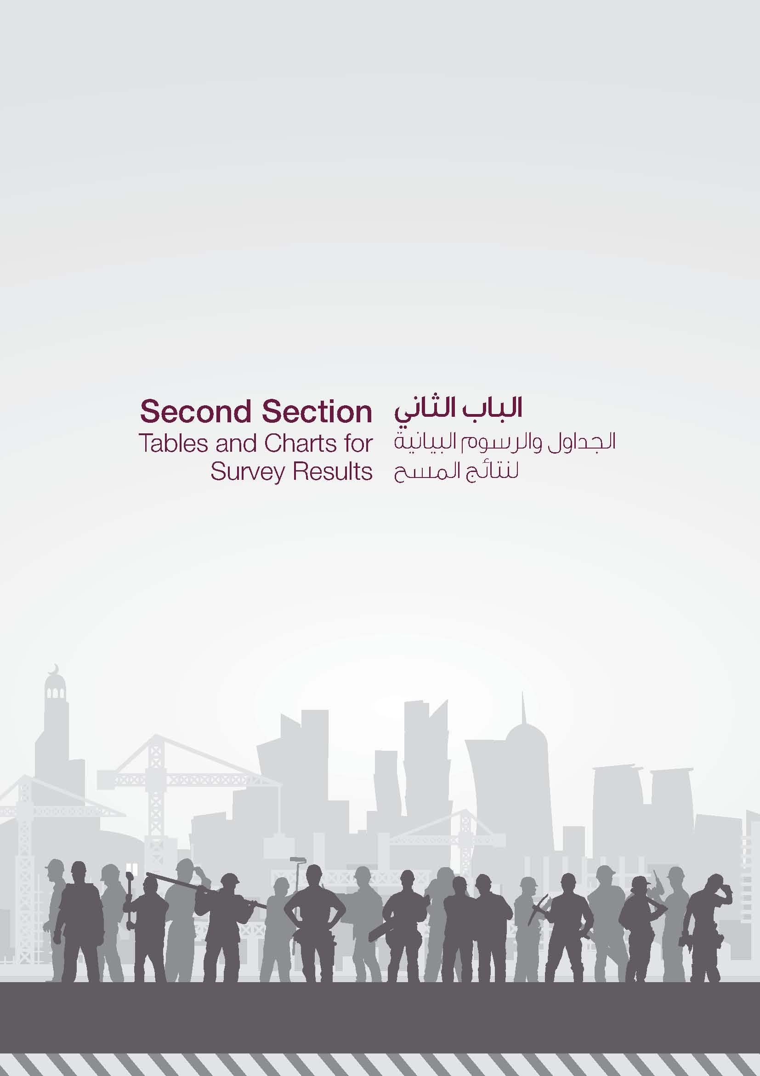

Chapter 1
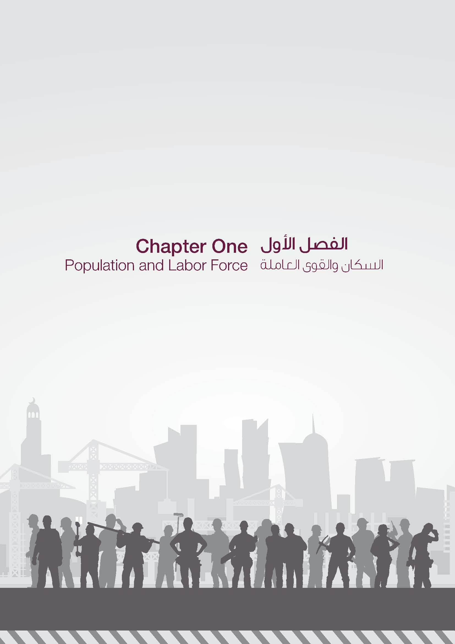

GR-1
السكان حسب العلاقة بقوة العمل والبلدية (بالألف) م POPULATION BY RELATION TO LABOUR FORCE & MUNICIPALITY (THOUSAND) 2022
 | النشيطون اقتصادياً Economically Active | غير النشيطين اقتصادياً Economically Inactive
الدوحة Doha | 958219 | 102,731
الريان Al Rayyan | 534679 | 116,853
الوكرة Al Wakra | 189512 | 33,915
الشحانية Al Sheehaniya | 150474 | 5,712
الخور Al Khor | 114181 | 11,393
الظعاين Al Daayen | 59665 | 15,236
أم صلال Umm Salal | 109733 | 18,509
الشمال Al Shamal | 16225 | 2,310

GR-2
الذكور حسب العلاقة بقوة العمل والبلدية (بالألف) 2013 MALE BY RELATION TO LABOUR FORCE & MUNICIPALITY (THOUSAND) l 2022
 | النشيطون اقتصادياً Economically Active | غير النشيطين اقتصادياً Economically Inactive
الدوحة Doha | 811,606 | 27489
الريان Al Rayyan | 418,261 | 33912
الوكرة Al Wakra | 159,861 | 9032
الشحانية Al Sheehaniya | 145,377 | 2050
الخور Al Khor | 103,925 | 3273
الظعاين Al Daayen | 37,663 | 4913
أم صلال Umm Salal | 87,381 | 5695
الشمال Al Shamal | 14,425 | 735

GR-3
الإناث حسب العلاقة بقوة العمل والبلدية (بالألف) 2013 FEMALE BY RELATION TO LABOUR FORCE & MUNICIPALITY (THOUSAND) l 2022
 | النشيطات اقتصادياً Economically Active | غير النشيطات اقتصادياً Economically Inactive
الدوحة Doha | 146,613 | 75242
الريان Al Rayyan | 116,418 | 82941
الوكرة Al Wakra | 29,651 | 24883
أم صلال Umm Salal | 22,352 | 12814
الخور Al Khor | 10,256 | 8120
الظعاين Al Daayen | 22,002 | 10323
الشمال Al Shamal | 1,800 | 1575
الشحانية Al Sheehaniya | 5,097 | 3662

Chapter 2
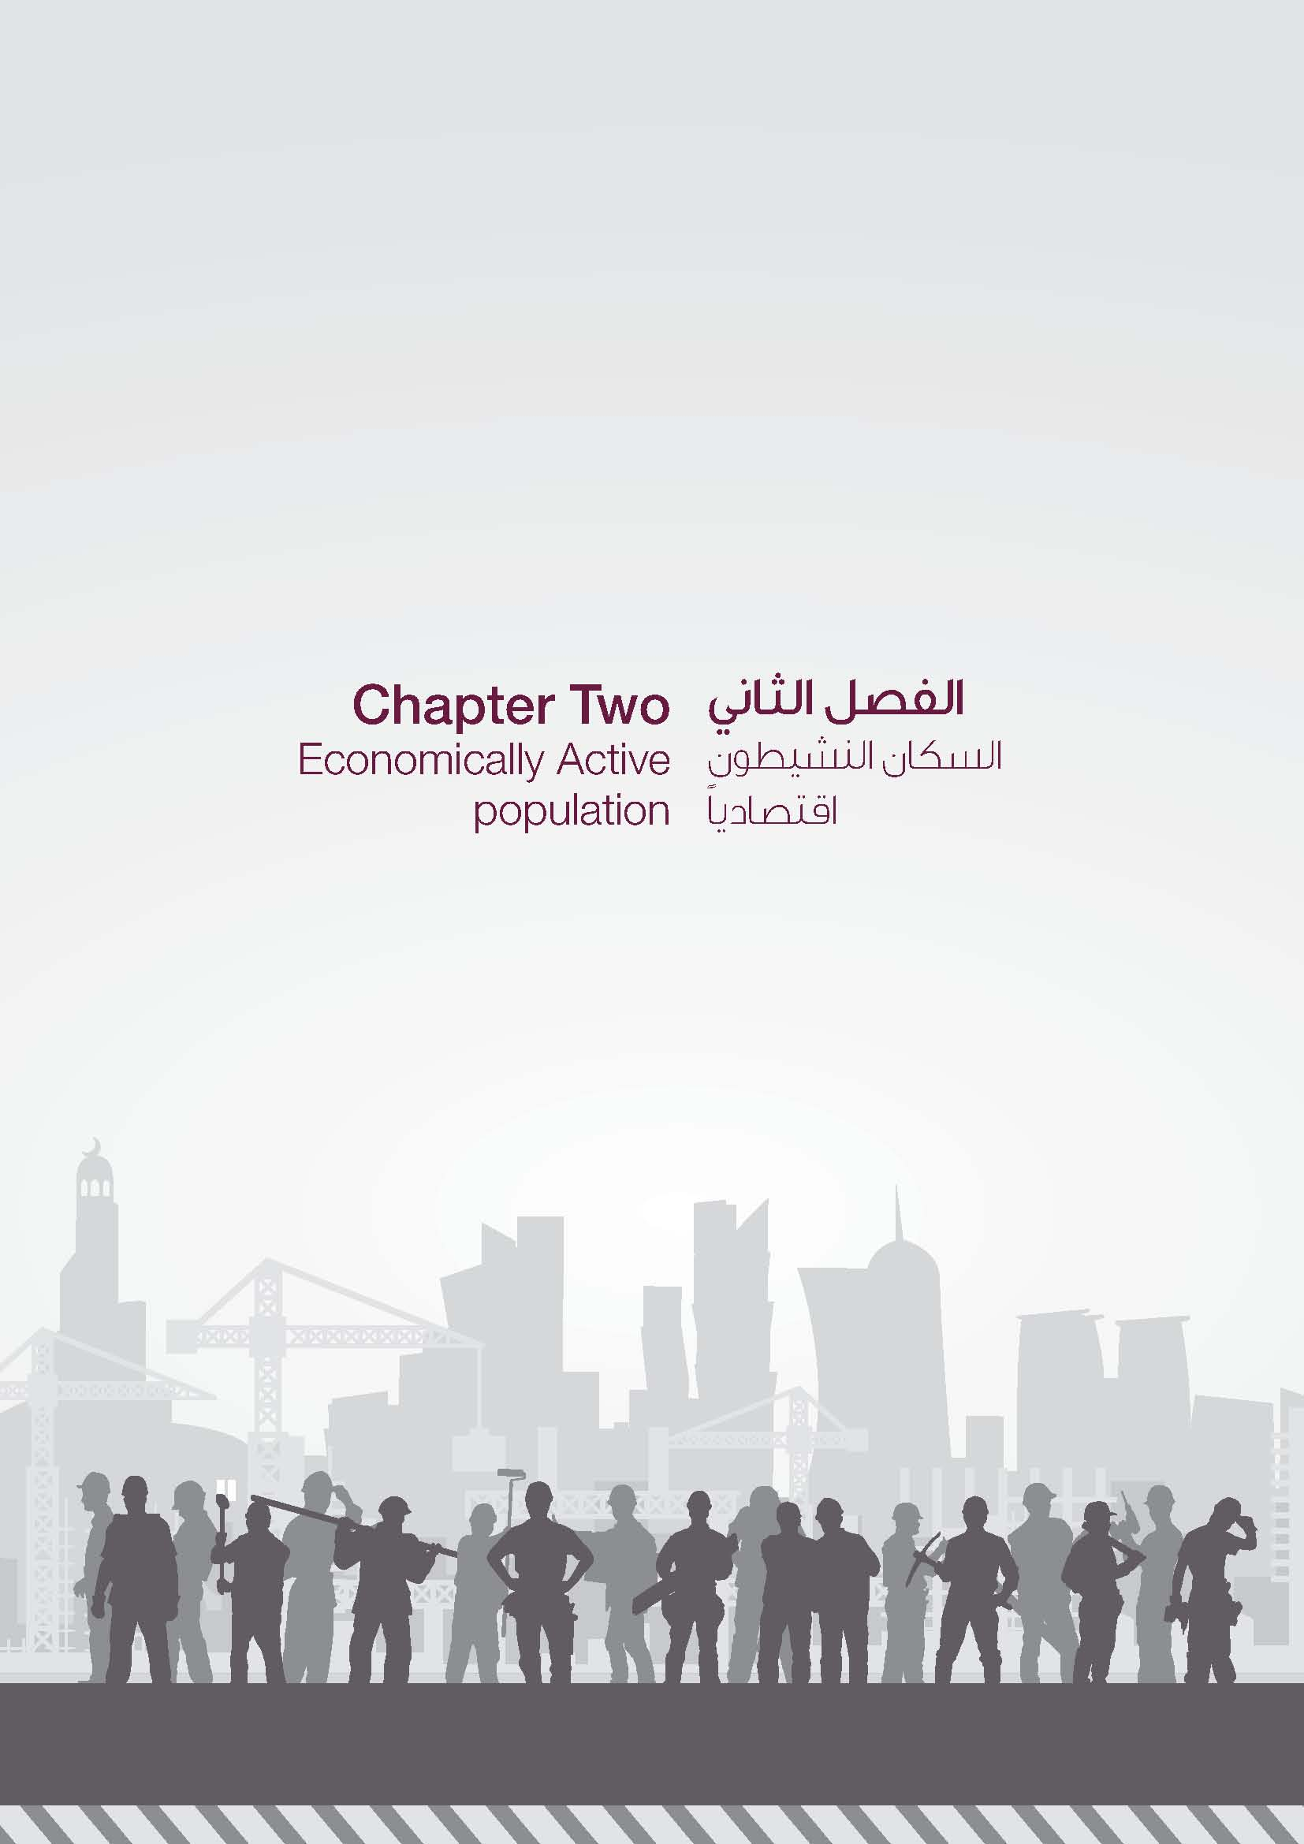

GR-4
السكان النشيطون اقتصادياً (15 سنة فأكثر) حسب النوع والمهنة (بالألف) ECONOMICALLY ACTIVE POPULATION (15 YEARS &ABOVE) BY GENDER & OCCUPATION (THOUSAND) 2022
 | ذكور Male | إناث Female
العمال المهرة في الزراعة وصيد الأسماك Skilled Agricultural And Fishery Workers | 31,325 | 0
المشرعون وموظفو الإدارة العليا والمديرون Legislators, Senior Officials And Managers | 50,952 | 8,048
الكتبة Clerks | 138,025 | 49,235
الفنيون والاختصاصيون المساعدون Technicians And Associate Professionals | 165,260 | 35,698
الاختصاصيون Professionals | 203,641 | 101,265
العاملون في الخدمات والباعة في المحلات التجارية والأسواق Service Workers And Shop And Market Sales Workers | 150,759 | 61,113
المهن العادية Elementary Occupations | 206,553 | 96,735
مشغلو الآلات والمعدات ومجمعوها Plant And Machine Operators And Assemblers | 283,678 | 494
العاملون في الحرف وما إليها من المهن Craft And Related Trades Workers | 547,251 | 324

GR-5
 | ذكور Male | إناث Female
15 - 19 | 4,620 | 4,521
20 - 24 | 138,426 | 47,285
25 - 29 | 238,923 | 39,466
30 - 34 | 441,133 | 105,844
35 - 39 | 337,565 | 43,724
40 - 44 | 270,890 | 55,258
45 - 49 | 133,047 | 27,526
50 - 54 | 125,860 | 16,851
55 - 59 | 50,461 | 8,648
60 - 64 | 26,059 | 2,858
65 + | 10,460 | 931

GR-6
 | ذكور Male | إناث Female
اقل من الابتدائي Less than primary | 177,365 | 15,465
الابتدائي Primary | 345,970 | 21,774
الاعدادي والثانوي وتدريب مهني Preparatory & Secondary & Vocational Training | 737,583 | 126,809
دبلوم اقل من الجامعة Pre.U. Diploma | 82,235 | 13,758
جامعي فما فوق University and above | 434,291 | 175,106

GR-7
السكان النشيطون اقتصادياً (15 سنة فأكثر) حسب النشاط الاقتصادي (بالألف) ECONOMICALLY ACTIVE POPULATION (15 YEARS & ABOVE) BY ECONOMIC ACTIVE (THOUSAND) 2022
التشييد Construction | 669,774
تجارة الجملة والتجزئة Wholesale and retail trade | 248,517
أنشطة الخدمات الإدارية وخدمات الدعم Administrative and support service activities | 190,775
أنشطة الأُسَر المعيشية التي تستخدم أفراداً Activities of households as employers | 168,626
النقل والتخزين Transportation and storage | 142,021
الإدارة العامة والدفاع؛ والضمان الاجتماعي الإلزامي Public administration and defence; compulsory social security | 112,403
الصناعة التحويلية Manufacturing | 107,811
أنشطة خدمات الإقامة والطعام Accommodation and food service activities | 89,962
الأنشطة في مجال صحة الإنسان والعمل الاجتماعي Human health and social work activities | 97,719
التعليم Education | 74,103
الأنشطة المهنية والعلمية والتقنية Professional, scientific and technical activities | 32,996
التعدين واستغلال المحاجر Mining and quarrying | 34,155
الزراعة والحراجة وصيد الأسماك Agriculture, forestry and fishing | 36,956
الأنشطة المالية وأنشطة التأمين Financial and insurance activities | 26,101
المعلومات والاتصالات Information and communication | 24,532
الأنشطة العقارية Real estate activities | 20,978
أخرى Others | 52,927

GR-8
السكان النشيطون اقتصادياً (15سنة فأكثر) حسب الجنسية والقطاع (بالألف)1 ( ECONOMICALLY ACTIVE POPULATION (15 YEARS &ABOVE) BY NATIONALITY & SECTOR (THOUSAND) 2022
 | القطريون Qataris | غير القطريين Non-Qataris
غير ربحي Non profit | 562 | 1,801
دبلوماسى / دولى / اقليمى Diplomatic/International/Regional | 311 | 6,882
مختلط Mixed | 10,346 | 26,350
مؤسسة / شركة حكومية Government Company/ Corporation | 14,140 | 63,340
إدارة حكومية Government Department | 85,545 | 77,240
منزلى Domestic | 0 | 168,626
خاص Private | 9,928 | 1,665,285

GR-9
متوسط الأجر الشهري(بالريال القطري) للمشتغلين بأجر (15سنة فأكثر) حسب النوع والمهنة (بالألف) 0 MONTHLY AVERAGE WAGE (Q.R) FOR PAID EMPLOYMENT WORKERS (15 YEARS & ABOVE) BY GENDER & OCUPPATION (THOUSAND) 2022
 | ذكور Male | إناث Female
مشغلو الآلات والمعدات ومجمعوها Plant And Machine Operators And Assemblers | 4,156 | 2,885
العاملون في الحرف وما إليها من المهن Craft And Related Trades Workers | 4,198 | 5,671
العاملون في الخدمات والباعة في المحلات التجارية والأسواق Service Workers And Shop And Market Sales Workers | 6,643 | 6,208
الكتبة Clerks | 19,293 | 18,858
الفنيون والإختصاصيون المساعدون Technicians And Associate Professionals | 19,260 | 15,895
الإختصاصيون Professionals | 28,612 | 24,556
المشرعون وموظفو الإدارة العليا والمديرون Legislators, Senior Officials And Managers | 44,407 | 35,954

GR-10
متوسط الأجر الشهري(بالريال القطري) للمشتغلين بأجر (15 سنة فأكثر) حسب النوع والقطاع (بالألف) م MONTHLY AVERAGE WAGE (Q.R) FOR PAID EMPLOYMENT WORKERS (15YEARS & ABOVE) BY GENDER & SECTOR (THOUSAND) 2022
 | ذكور Male | إناث Female
إدارة حكومية Government Department | 32,085 | 28,441
دبلوماسي / دولي / اقليمي Diplomatic/ International/ Regional | 30,252 | 23,964
مؤسسة / شركة حكومية Government Company/ Corporation | 27,826 | 23,470
مختلط Mixed | 35,800 | 26,682
غير ربحي Non profit | 25,796 | 21,138
خاص Private | 7,375 | 10,762
منزلي Domestic | 3,079 | 3,055

GR-11
متوسط ساعات عمل المشتغلين (15 سنة فأكثر) حسب النوع والمهنة AVERAGE WORK HOURS FOR EMPLOYED PERSONS (15 YEARS & ABOVE) BY GENDER & OCCUPATION 2022
 | ذكور Male | إناث Female
المديرون Managers | 42 | 38
الإختصاصيون Professionals | 42 | 38
الفنيون Technicians | 44 | 39
الكتبة Clerks | 42 | 39
العاملون في الحرف Craft Workers | 50 | 50
مشغلو الآلات والمعدات Plant And Machine | 50 | 51
العمال المهرة في الزراعة وصيد الأسماك Agricultural And Fishery Workers | 50 | 0
العاملون في الخدمات والباعة Service Workers And Shop | 48 | 45
المهن العادية Elementary Occupations | 50 | 50

GR-12
 | ذكور Male | إناث Female
أنشطة الأُسَر المعيشية التي تستخدم أفراداً Activities of households as employers | 50 | 50
التجارة Trade | 48 | 43
أنشطة خدمات الإقامة والطعام Accommodation & food service activities | 50 | 40
أنشطة الخدمات الإدارية Administrative service activities | 50 | 39
التشييد Construction | 50 | 43
الصناعة التحويلية Manufacturing | 49 | 40

GR-13
متوسط ساعات عمل المشتغلين (15 سنة فأكثر) حسب النوع والقطاع AVERAGE WORK HOURS FOR EMPLOYED PERSONS (15 YEARS & ABOVE) BY GENDER & SECTOR 2022
 | ذكور Male | إناث Female
إدارة حكومية Government Department | 38 | 37
غير ربحي Non profit | 40 | 38
دبلوماسي / دولي / إقليمي Diplomatic/International/Regional | 39 | 38
مؤسسة / شركة حكومية Government Company/Corporation | 41 | 38
مختلط Mixed | 41 | 38
خاص Private | 49 | 41
منزلي Domestic | 50 | 50

Chapter 3
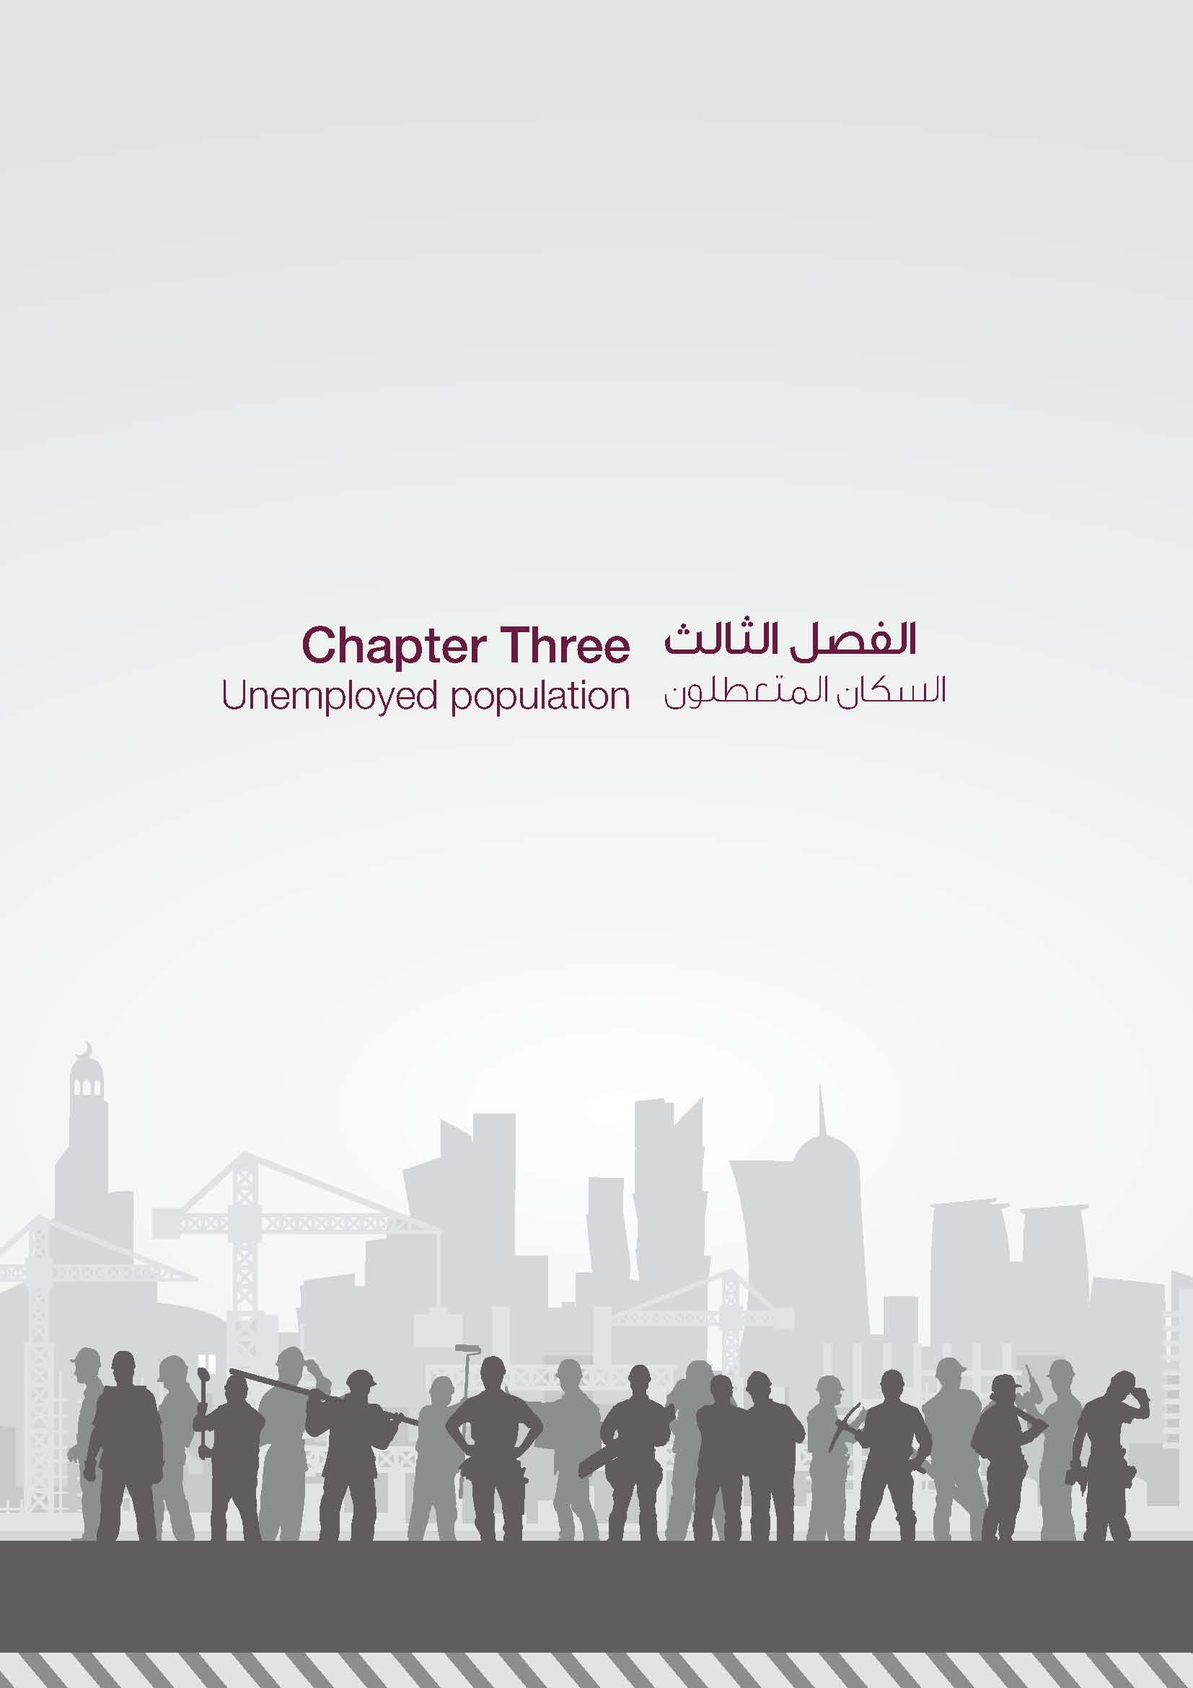

GR-14
المتعطلون (15سنة فأكثر) حسب الجنسية والحالة التعليمية UNEMPLOYED (15 YEARS & ABOVE) BY NATIONALITY & EDUCATIONAL STATUS 2022
 | غير القطريين Non-Qataris | القطريون Qataris
ابتدائية Primary | 102 | 30
إعدادية Preparatory | 203 | 91
ثانوية Secondary | 433 | 214
دبلوم Diploma | 117 | 0
جامعي فما فوق University and above | 1,518 | 91

GR-15
المتعطلون ( 15 سنة فأكثر) حسب النوع وفئات العمر UNEMPLOYED (15 YEARS & ABOVE) BY GENDER & AGE GROUPS 2022
 | ذكور Male | اناث Female
20 - 24 | 356 | 699
25 - 29 | 300 | 404
30 - 34 | 240 | 254
35 - 39 | 340 | 30
40 - 44 | 161 | 15

GR-16
المتعطلون (15 سنة فأكثر ) حسب النوع ومدة البحث عن العمل بالشهور UNEMPLOYED (15 YEARS & ABOVE ) BY GENDER & DURATION OF EMPLOYMENT SEARCH IN MONTHS 2022
 | ذكور Male | اناث Female
1 - 6 | 547 | 576
7 - 12 | 522 | 531
13 + | 328 | 295

Chapter 4
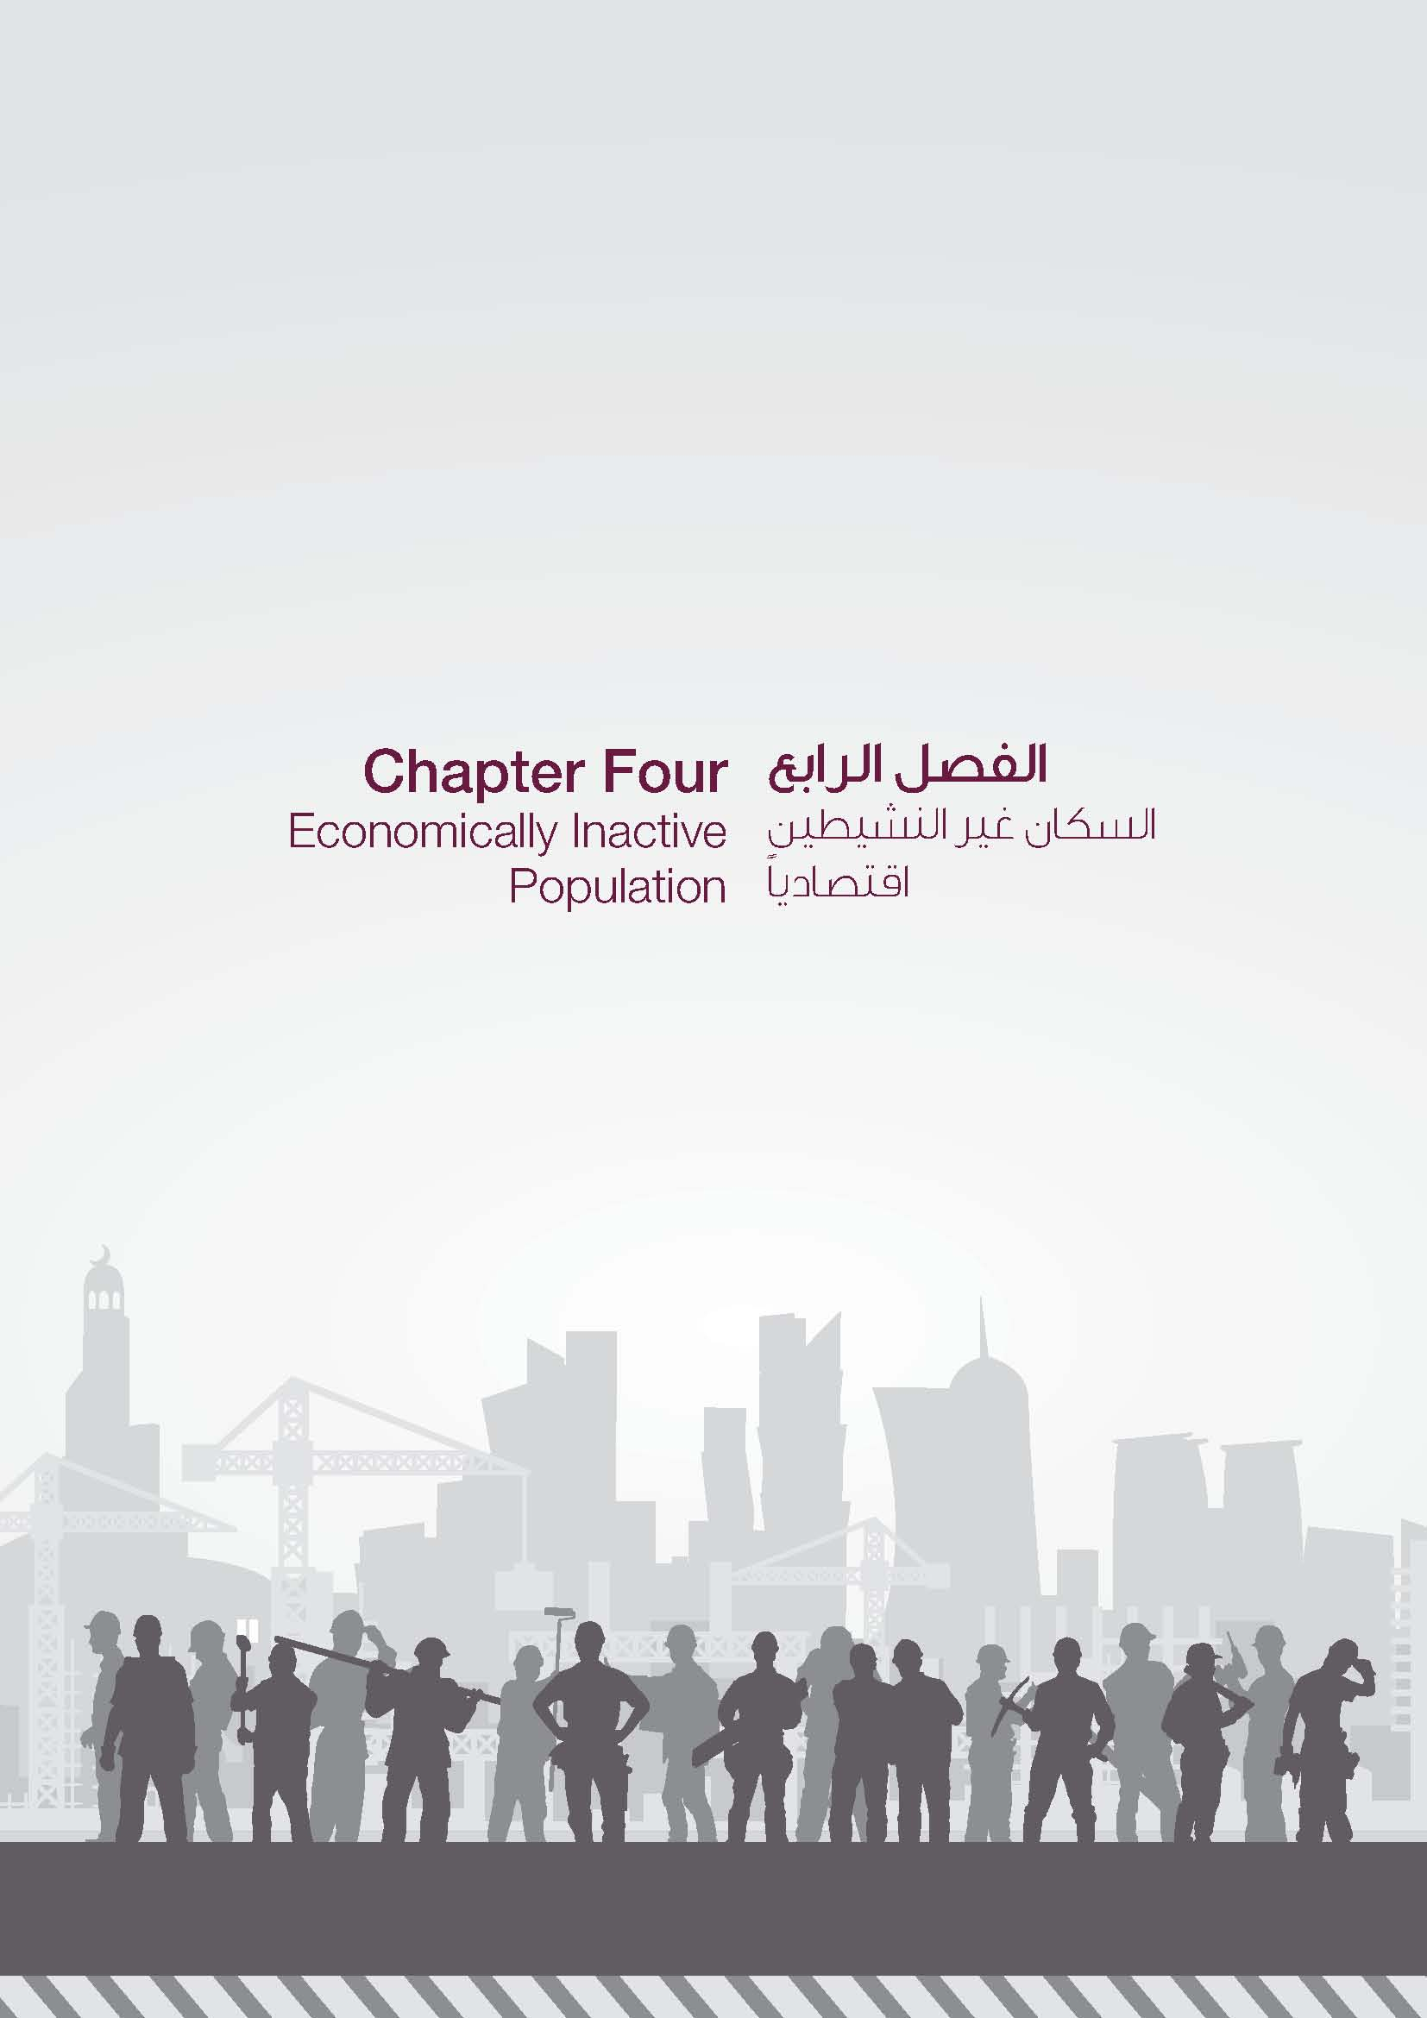

GR-17
السكان غير النشيطين اقتصادياً (15 سنة فأكثر) حسب النوع والحالة التعليمية ECONOMICALLY INACTIVE POPULATION (15 YEARS & ABOVE) BY GENDER & EDUCATIONAL STATUS 2022
 | ذكور Male | إناث Female
أمى Illiterate | 629 | 2,566
يقرأ ويكتب Read & Write | 2,750 | 19,525
ابتدائية Primary | 11,083 | 24,003
إعدادية Preparatory | 32,363 | 43,956
ثانوية Secondary | 30,785 | 57,311
دبلوم Diploma | 632 | 6,852
جامعي فما فوق University and above | 8,857 | 65,347

GR-18
السكان غير النشيطين اقتصادياً (15سنة فأكثر) حسب النوع والفئات العمرية ECONOMICALLY INACTIVE POPULATION (15 YEARS & ABOVE) BY GENDER & AGE GROUP 2022
 | ذكور Male | إناث Female
15 - 19 | 42944 | 40402
20 - 24 | 19600 | 32798
25 - 29 | 4013 | 18099
30 - 34 | 1685 | 22662
35 - 39 | 468 | 19175
40 - 44 | 405 | 24030
45 - 49 | 576 | 14991
50 - 54 | 909 | 12894
55 - 59 | 1855 | 11521
60 - 64 | 4618 | 10461
65 + | 10026 | 12527

